2022_02_data
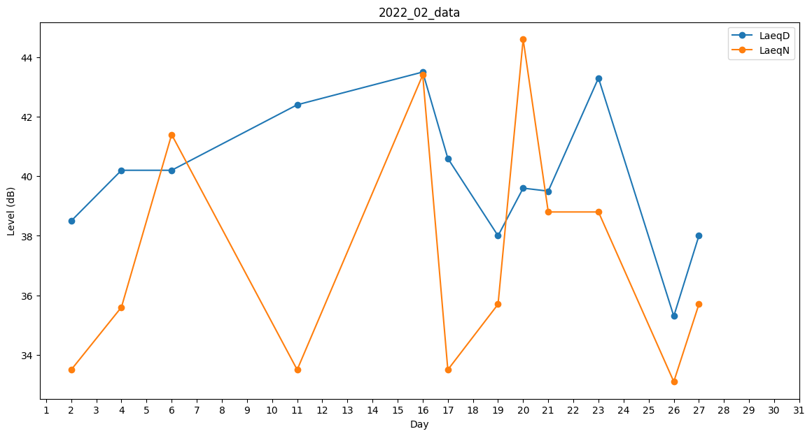
Day | LaeqD | LaeqN
1 | 40.5 | 0
2 | 38.5 | 33.5
3 | 38.5 | 0
4 | 40.2 | 35.6
5 | 42.5 | 0
6 | 40.2 | 41.4
7 | 32.7 | 0
8 | 32.7 | 0
9 | 40.2 | 0
10 | 42.4 | 0
11 | 42.4 | 33.5
12 | 42.2 | 0
13 | 0 | 0
14 | 0 | 0
15 | 39.8 | 0
16 | 43.5 | 43.4
17 | 40.6 | 33.5
18 | 39.9 | 0
19 | 38 | 35.7
20 | 39.6 | 44.6
21 | 39.5 | 38.8
22 | 35.6 | 0
23 | 43.3 | 38.8
24 | 38.2 | 0
25 | 39.7 | 0
26 | 35.3 | 33.1
27 | 38 | 35.7
28 | 0 | 0

